钢制家具
六安中医院清洗间清洗柜槽、分诊台报价清单
序号 | 区域 | 产品名称 | 分项名称 | 参考图片 | 规格(W*D*H)mm | 数量 | 套数 | 单位 | 单价（元） | 金额（元） | 材料及做法描述
1 | 清洗间 | 医用环保治疗柜 | 医用环保治疗台下柜 | 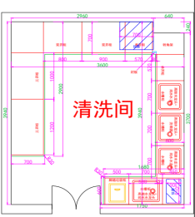 | L*665*835 | 5.245 | 1 | 延米 |  |  | 1、材质：柜体采用厚度1.0mm的SUS304不锈钢板制作，台面采用1.0mmSUS304不锈钢板制作，底部含木质垫板； 2、工艺：通过激光切割、数控冲压、数控折弯、氩弧焊焊接等设备制作而成；经打磨、拉丝、抛光等工序加工后，产品正面整体平整光滑无凸起，无外露焊点；棱角圆润光滑平整、无倒刺、无焊渣；柜体正面门及抽屉间空隙在1.5-2mm之间，柜内含可调节层板，可自由拆卸和逐级调整高度功能，活动层板负重≥30KG。门板和抽屉面板拉手采用隐藏式卷边拉手或不锈钢弧形拉手，门板采用双层工艺设计防止藏污纳垢，清洁方便无卫生死角，夹层内有固定加强筋，柜门具有磁吸功能且与柜体连接方式为缓冲门铰或门轴。 3、配件：优质钢制铜芯锁具、钢质静音导轨、不锈钢弧形拉手，优质水龙头（内配下水配套软管）。
 |  |  | 医用环保治疗台下柜 |  | L*565*835 | 4.28 | 1 | 延米
 |  |  | 医用环保治疗台台面 |  | L*700*12 | 5.24 | 1 | 延米
 |  |  | 医用环保治疗台台面 |  | L*600*12 | 4.78 | 1 | 延米
 |  |  | 医用环保定制垃圾柜 |  | 500*565*835 | 1 | 1 | 台
 |  |  | 脚踏水龙头 |  | 常用 | 4 | 1 | 套
 |  |  | 洗眼器 |  | 常用 | 1 | 1 | 套
 |  |  | 纯水水龙头 |  | 常用 | 3 | 1 | 套
 |  |  | 不锈钢水槽盆 |  | 定制 | 4 | 1 | 套
2 | 口腔科导医台 | 医用环保护士站 | 护士站低台主体 | 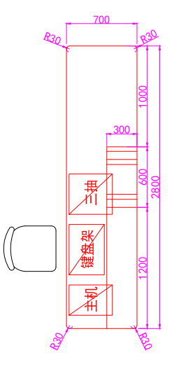 | L*650*740 | 2.8 | 1 | 延米 |  |  | 1、材质：站体支撑框架采用厚度为2.0mm厚电解钢板，面板采用厚度为1.0mm厚电解钢板；上、下台面及外包面均采用12mm±0.3mm厚医用复合亚克力人造石；站体底部采用SUS304不锈钢内嵌式T脚线。 2、表面处理：采用高档环保室内型环氧树脂静电粉末喷涂，涂层膜厚度均匀，喷粉涂层厚70-80um，经高温流平、固化等工序，使喷塑涂层耐腐蚀、耐冲击性能高于国家标准，涂层附着力达到2级，具有环保、抑菌、防锈、防静电、耐腐蚀、附着力强、耐摩擦等技术特点；喷涂需采用全自动化喷涂流水线，以保证产品的品质标准及要求；表面喷涂颜色可选。 3、工艺：采用30*60*1.5mm厚镀锌钢管，通过激光切割、数控冲压、数控折弯、电阻焊接、激光焊接成U型框架与站体框架连接后形成无障碍高台工作区；站体框架内部采用贯通式走线设计并配有可拆卸检修门及强弱电面板安装预留位，整体尺寸比例协调，符合人体工程学。 4、配件：钢质静音导轨、优质钢制铜芯锁具、暗藏式拉手、标签卡槽。 5、配置：根据科室需求可选配主机柜、三抽柜、单抽单门柜、打印机柜等不同款式钢制配柜，配柜边宽10mm薄边工艺。
 |  |  | 护士站下台面 |  | L*700*12 | 2.8 | 1 | 延米
 |  |  | 护士站高台主体 |  | L*300*440 | 1.8 | 1 | 延米
 |  |  | 护士站上台面 |  | L*300*12 | 1.97 | 1 | 延米
 |  |  | 护士站外立面 |  | L*900*12 | 2.58 | 1 | 延米
 |  |  | 主机配柜 |  | 300*430*680 | 1 | 1 | 台
 |  |  | 钢制键盘架 |  | 常规标品 | 1 | 1 | 个
 |  |  | 三抽配柜 |  | 400*430*680 | 1 | 1 | 台
 |  |  | 木纹转印低台 |  | 4320*640 | 2.7648 | 1 | 平方
 |  |  | 人造石灌浆雕刻 |  | 常规 | 1 | 1 | 套
 |  |  | 人造石雕刻灌浆图案 |  | 定制 | 1 | 1 | 套
金额合计： |  |  |  |  |  |  |  |  |  | 注：以上报价含加工费用、现场安装及所需配件费用、人工费、物流运输费、楼层搬运费、安全文明施工费、施工垃圾清运费、施工区域污染保洁费、成品保护费以及税金、一定范围内的风险等全部费用。
金额大写：

